Container in a GDT
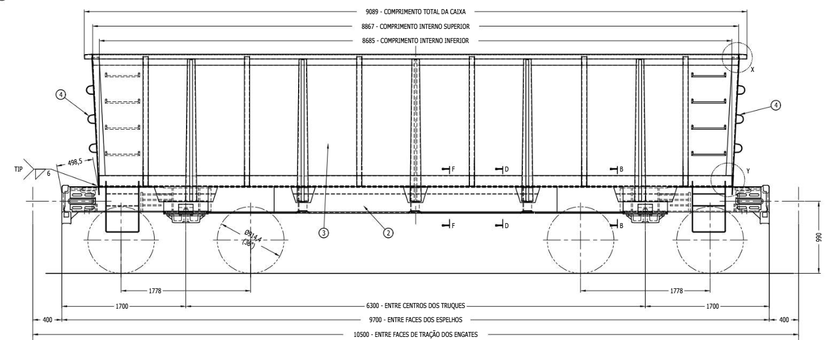
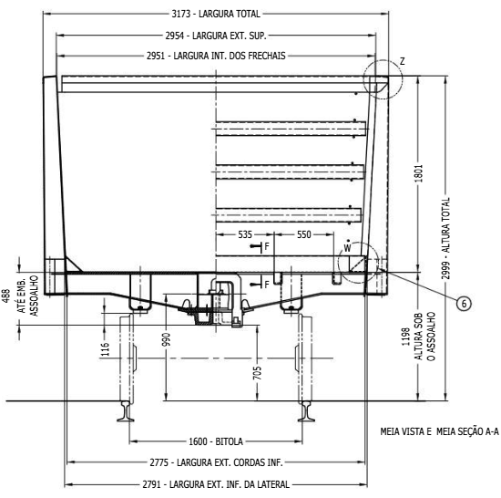
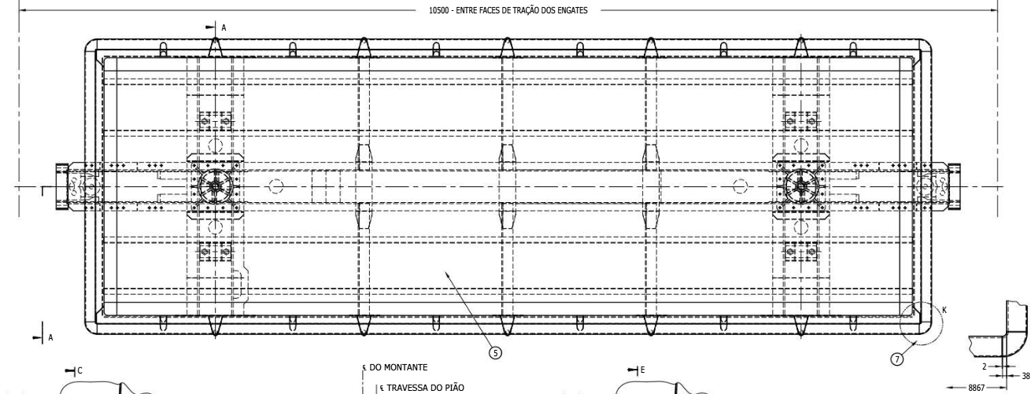
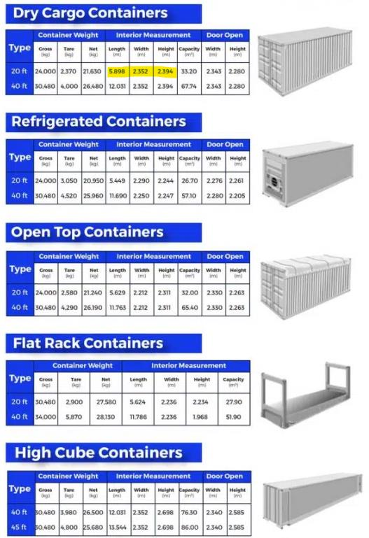
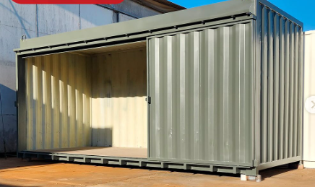
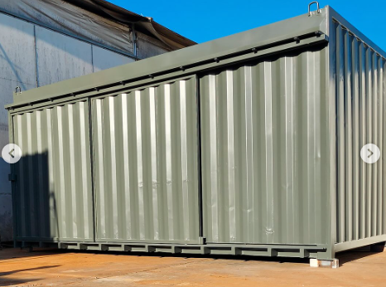
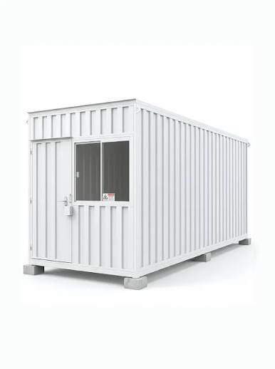
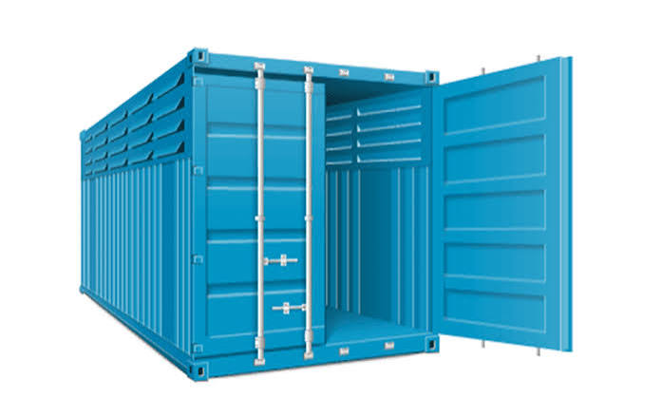
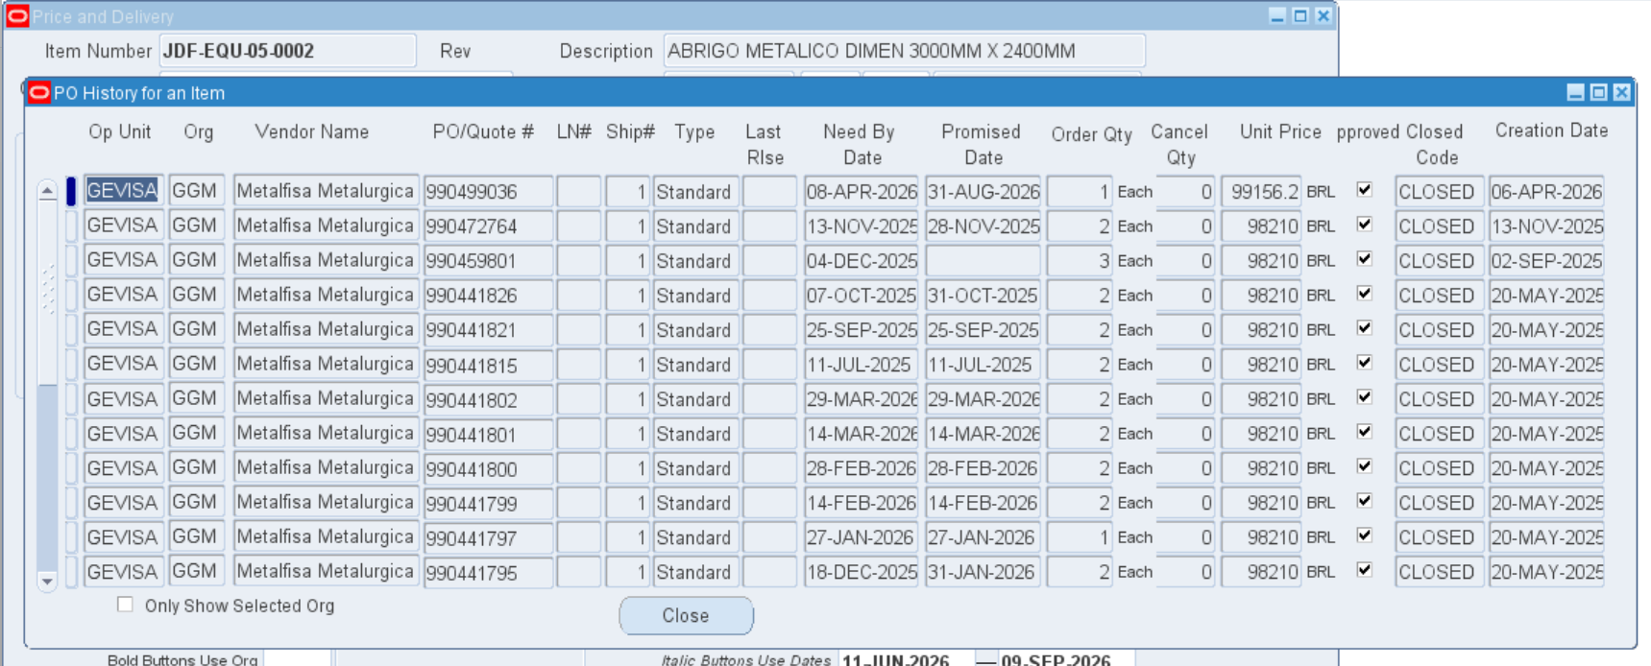
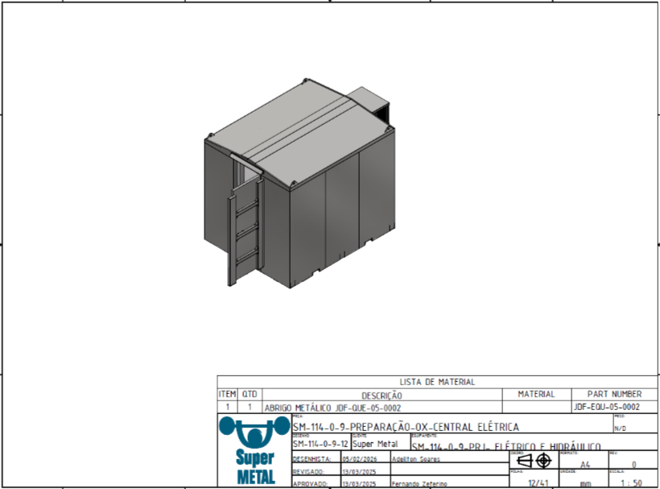
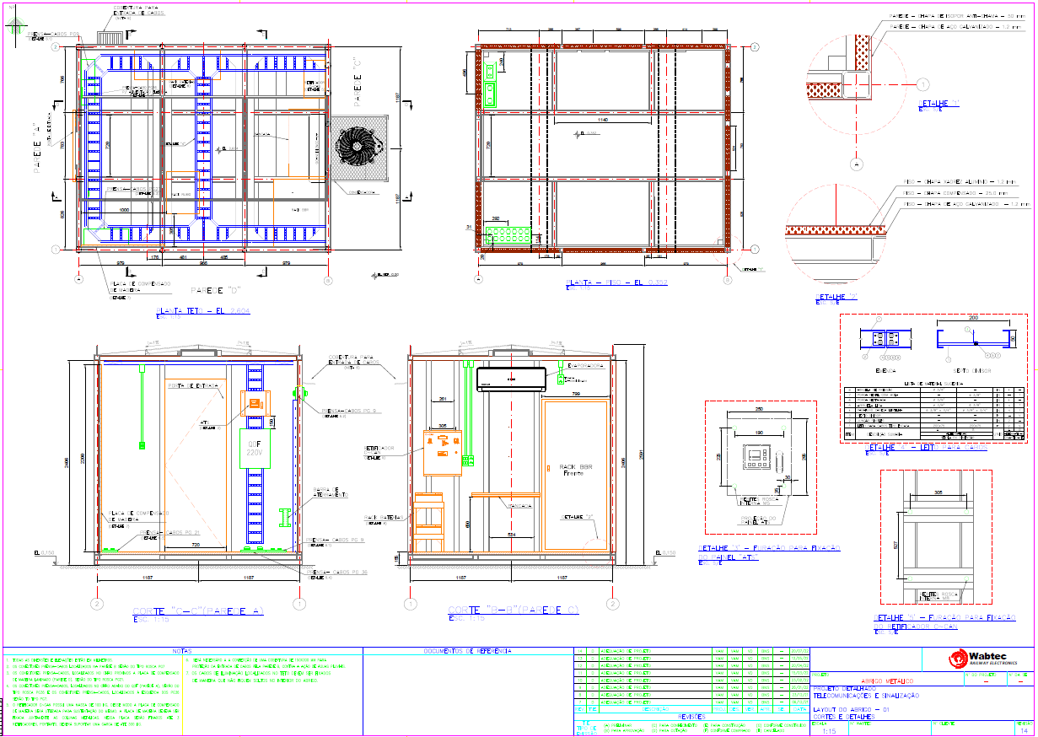
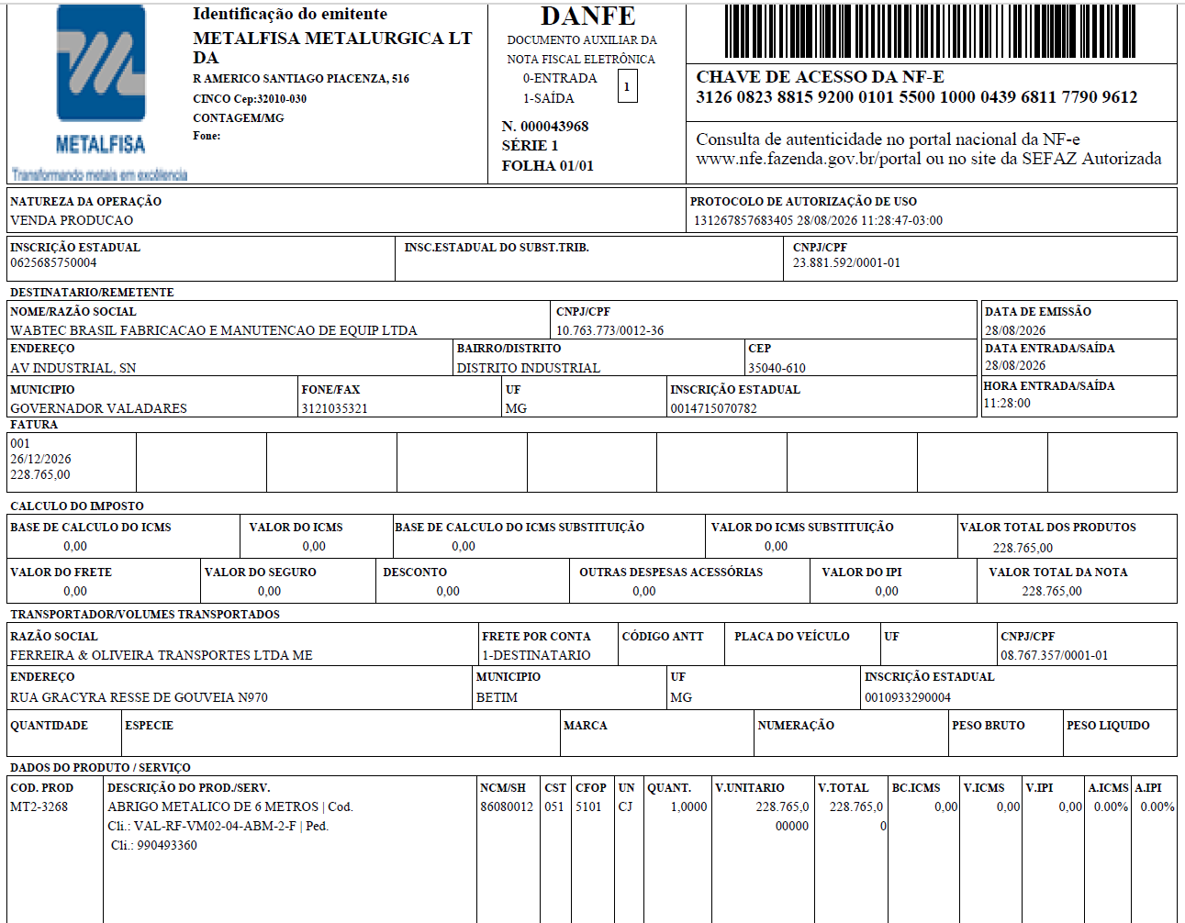
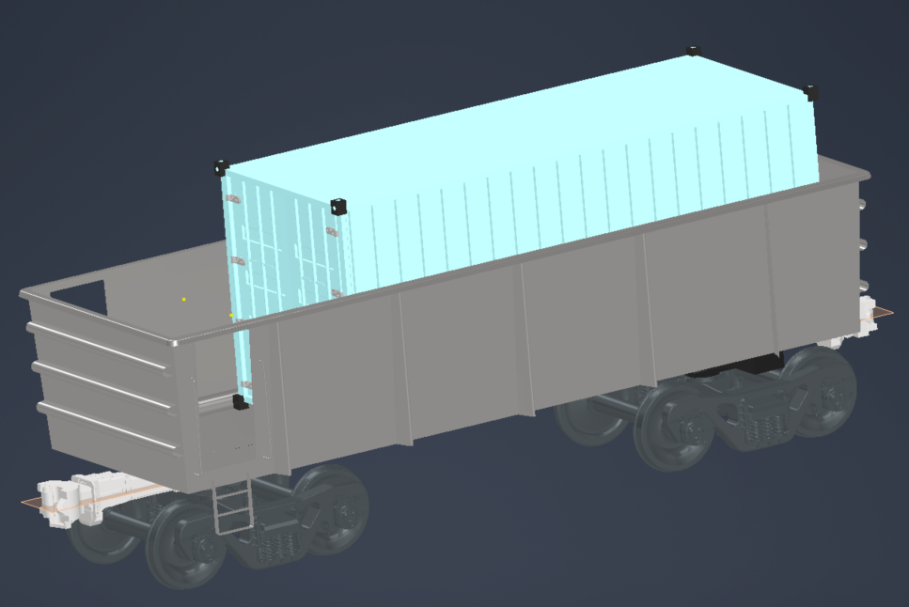
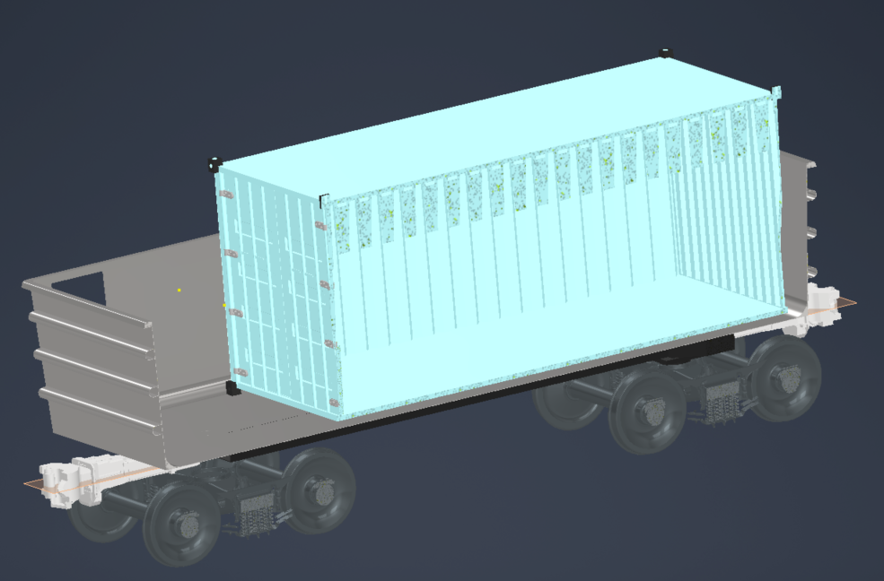
Financials |  |  |  |  |  |  |  | Célula precisa de Input Super Metal
Project: Pathfinder GDT |  |  |  |  | Labor engenharia/mês | R$ 50,000.00 |  | Célula precisa de Input Digital
Customer: MRS
Delivery Date: TBD |  |  |  |  | Labor Hours | 1096 | Não considerando chaparia do vagão, guindate por conta do cliente
BRL |  |  |  |  | Labor Rate | 112
 | Per Unit | Extended
 |  |  |  |  | Go-In
Order Qty | 1 | 1 |  |  | Fall-Back |  |  |  | 704 | Mecanica
 |  |  |  |  |  |  |  |  | 176 | Eletrica
Price (Old metodology) |  |  |  |  |  |  |  |  | 176 | Usinagem / soldagem
Price (Gross) | R$ 1,300,000.00 | R$ 1,300,000.00 |  | $254,901.96 |  |  |  |  | 40 | Pintura
Discount | $0 | $0 |  | ICMS |  |  |  |  | 396 | Campo
ICMS | 19,500 | 19,500 | 1.5% | Regime Especial 1.5% | Escolher Regime Tributário
IPI | 0 | 0
PIS/COFINS | 120,250 | 120,250 | 9.3%
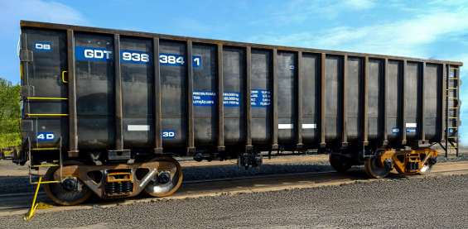
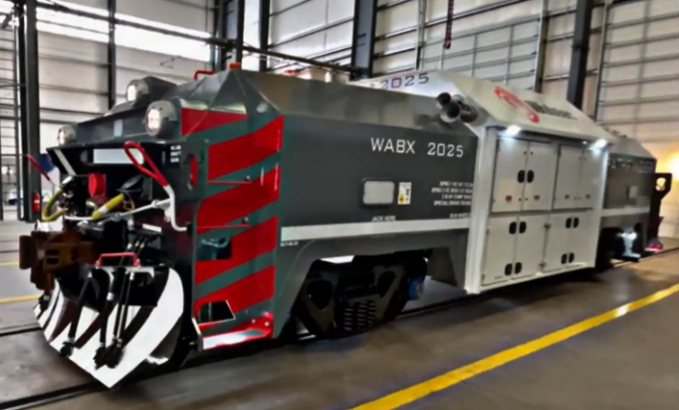
Total Contract Price | R$ 1,160,250.00 | R$ 1,160,250.00
 |  |  |  |  | R$ 11,475,000.00 | Pathfinder EUA
ACO |  |  |  |  | R$ 7,718,750.00 | Preço de Chegada BR
Material Cost | 412,500 | 412,500
Control Rack (1kit) - Digital |  | 0 |  | Não considerado montagem dos racks. Já vem montado. 500k dol assumindo de inicio
Air Rack Fastbrake + Reservoir (1 kit) - Digital | 0
Battery Rack (1kit) - Digital | 0
PTC Material (1 kit) - Digital | 0
Container + Laudo Contaminantes (se usado) - SM | 70,000 | 70,000 |  | Não incluso transporte do container
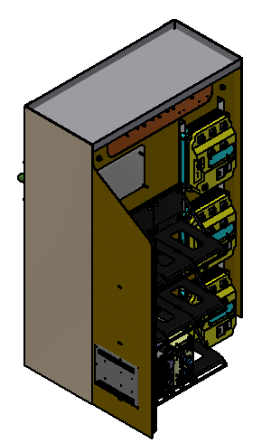
Pneumatics (pipes, 14un hoses, 14un FP% connectors 30un cocks) - SM | 25,000 | 25,000
Electrical Rack Connection | 25,000
Electrical (wiring, internal lights,4un strobe lights, 6un steplights) - SM | 5,000 | 5,000 |  | Horn and headlight not needed
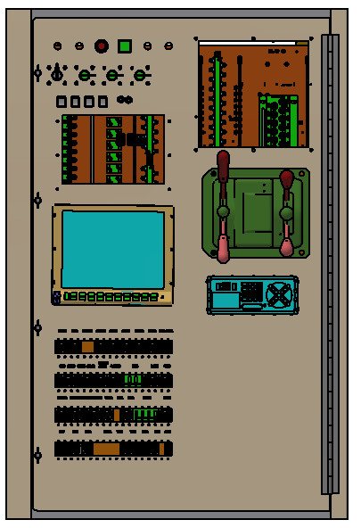
MU connectors (4un), MU jumpers (2un) - SM | 60,000 |  |  | Considerando alongar cabeamento, eletrodutos para passar do container para a estrutura do vagão
Air conditioning | 100,000 |  |  | Ar, inversor e potencia para troca de calor
Isolamento Térmico | 100,000
Steel (for railcar repair, access door, ladder) | 12,500 |  |  | 25 reais por quilo
Painting and Lettering | 5,000 |  |  | Não considerando pintar o vagão
Miscellaneous | 10,000 | 10,000
Fator Adicional (*Material) | 0 | 0
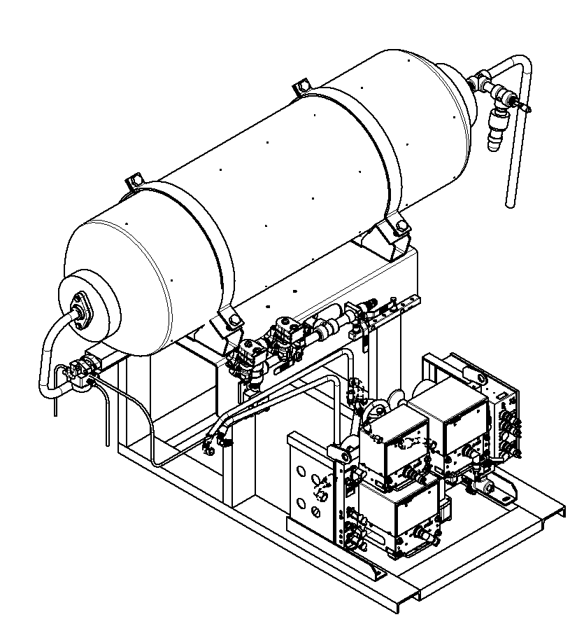
Labor Cost | 122,752 | 122,752
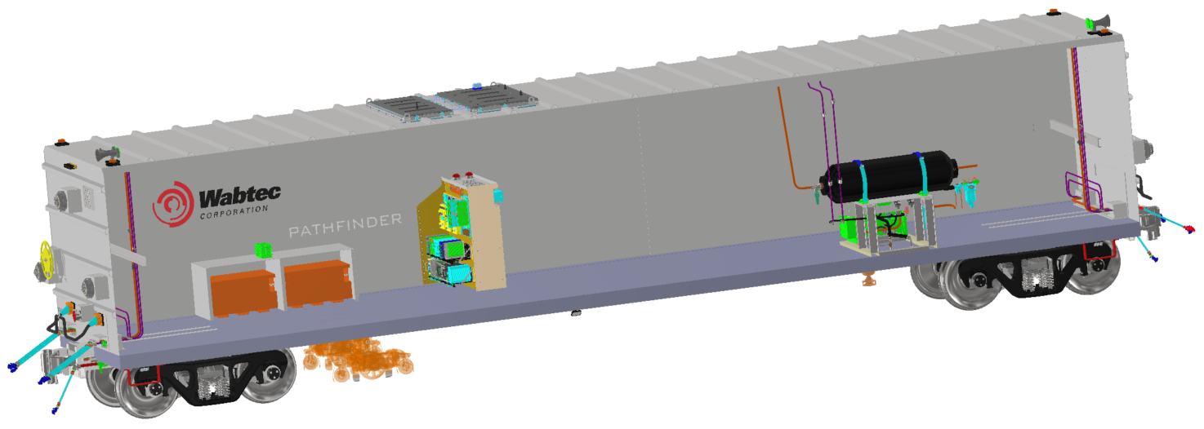
Transportation Cost | 20,000 | 20,000 |  | Trazer Container
Others |  | 0
Total ACO | 555,252 | 555,252

NRE | 39,424 | 39,424 |  | 1 eng + 1 proj durante 1 mes

Tech Service - TA during warranty | 0 | 0
Warranty - (12 meses) | 39,000 | 39,000 | 3.0%
Transportation | 0 | 0 |  | Considerar Ex Works
Training | 2,000 | 2,000 |  | Apenas funcionalidade do container
Comissioning | 44,352 | 44,352
Representative Fee | 0 | 0 | 0.0%
SG&A | 27,763 | 27,763 | 5.0%
IPVA e Taxas |  | 0
Total Other cost | 113,115 | 113,115

Total Costs | 707,791 | 707,791 |  | $138,782.47

EBIT | R$ 452,459.40 | R$ 452,459.40
EBIT% | 39.00% | 39.00%
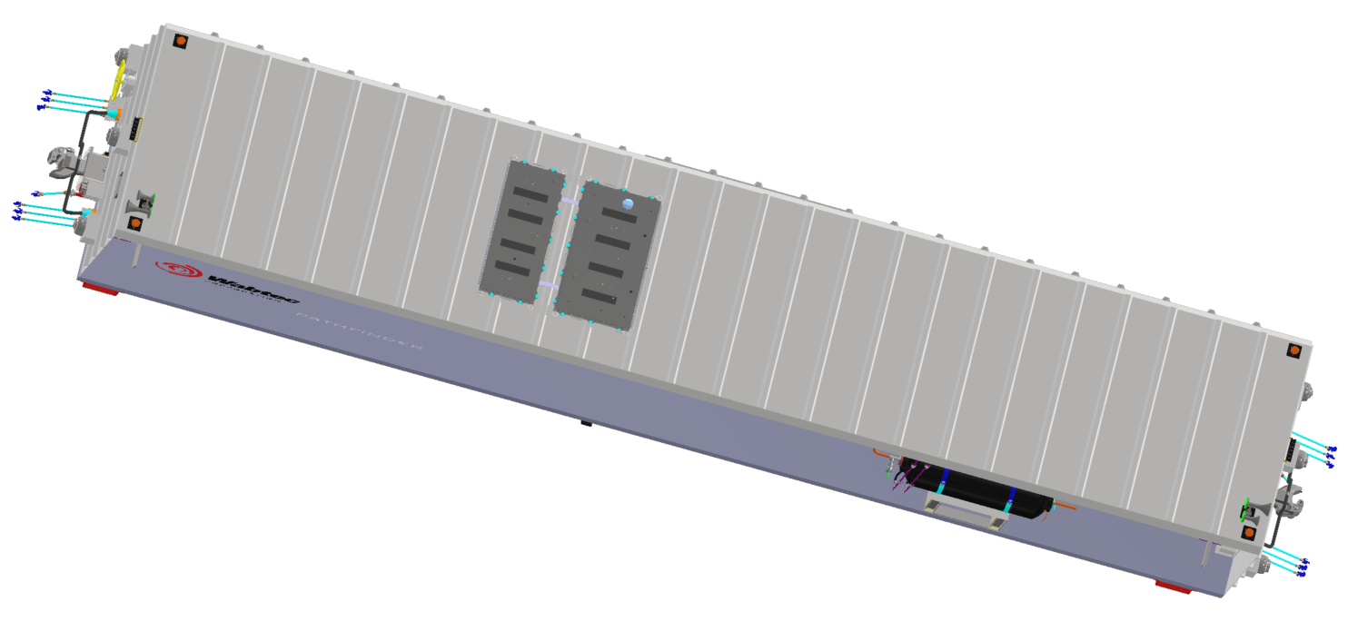
FX (mar/26) | 5.22
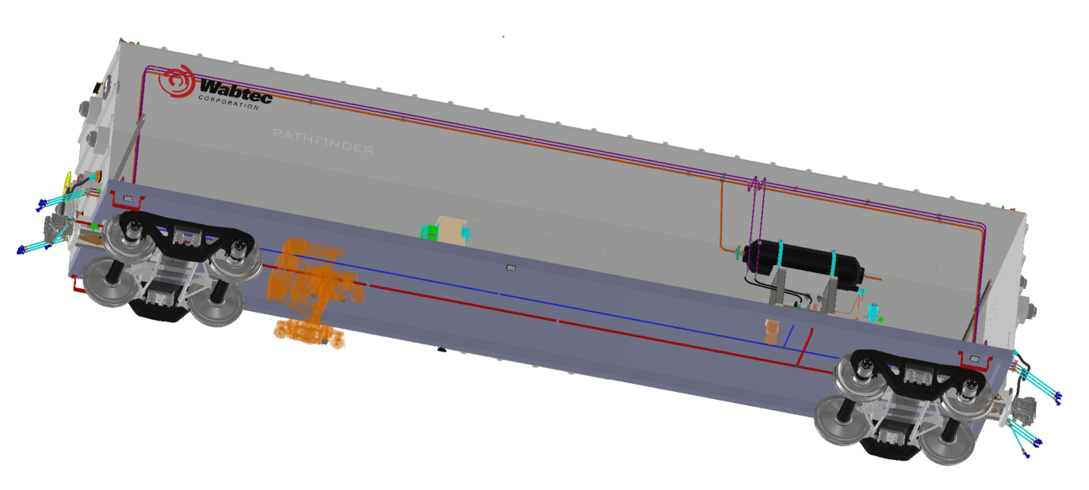
Margem do produto | 46%

 |  | 3 anos (36 meses) | 5 anos (60 meses)
Preço recomendado de Locaçao | 30,539 | 33,593 | 30,539
 | 5.5%

Cliente (Value prop)
Aquisicao | R$ 1,300,000.00
Manutencao anual (estimado 5%) | R$ 65,000.00
Depreciacao anual (8 anos) | R$ 162,500.00
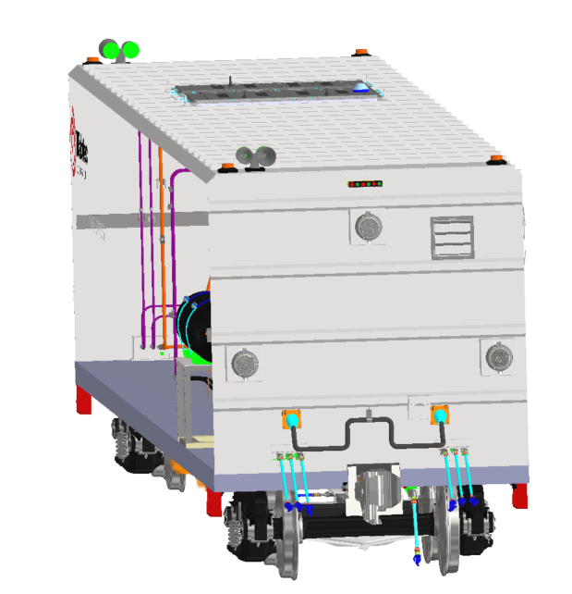
Custo mensal | R$ 18,958.33
Dinheiro investido em 1% | R$ 13,000.00
TOTAL | R$ 31,958.33 | 96%
+ administrativo
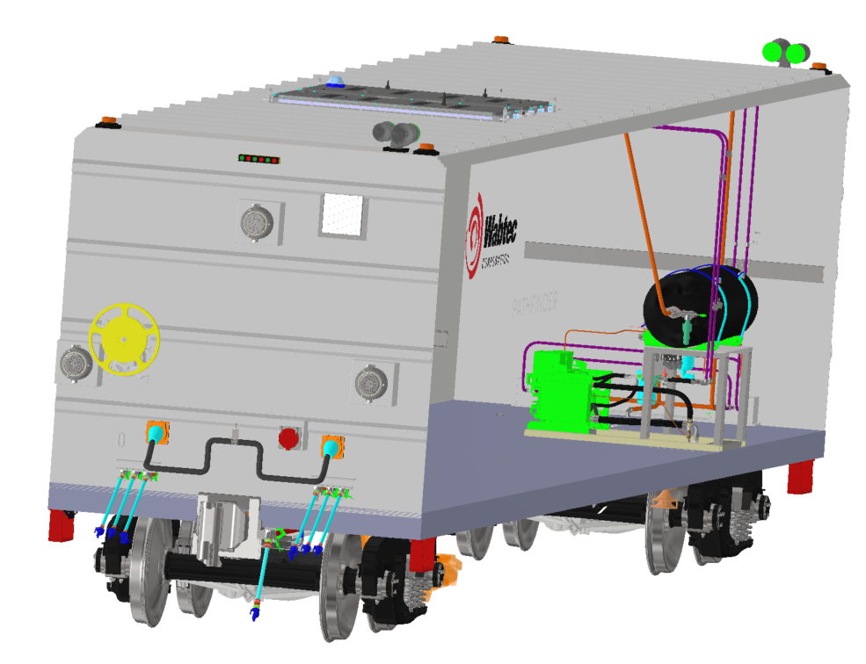
+inventario

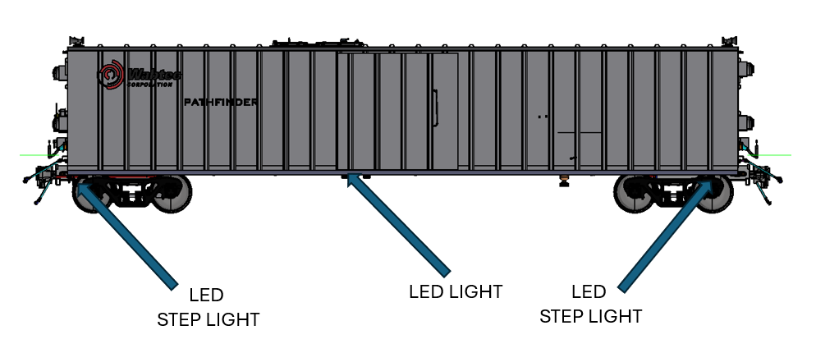
Percentual do valor do ativo (visao cliente) | 2.3%

Periodo solicitado pelo cliente (em meses) | 36

Precificação WBT
Depreciação mensal (8 anos) considerando meses de locação | 5,784
Garantia, NRE, Treinamento e comissionamento | 10,398
SG&A | 2,314
Impostos | 2,825
EBIT Mensal | 9,219
EBIT Mensal % | 30.2%

